Presentation Explorer
Test-cases for Presentation Explorer

 | Фактический результат | Ожидаемый результат | Комментарии
Шаги\Название | Изменение заголовка слайда
Нажимаем левую кнопку мыши на месте где должен быть заголовок | На месте заголовка появляется поле ввода. Текст заголовка выделен. Появляется курсор в начале заголовка. | На месте заголовка появляется поле ввода. Текст заголовка выделен. Появляется курсор в начале заголовка.
Вводим текст | Старый текст убирается, появляется печатаемый | Старый текст убирается, появляется печатаемый | Можно снять выделение, поставив курсор в какое либо место, тогда старый текст не удалится
Нажимаем левую кнопку мыши на любом месте кроме выбранного текстового поля | Написанный ранее текст становится заголовом. Текстовое поле исчезает, на его месте появляется заголок | Написанный ранее текст становится заголовом. Текстовое поле исчезает, на его месте появляется заголок
 | Изменение длительности слайда
 | В ленте Advance Slides
Нажимаем левую кнопку мыши на поле ввода | Содержимое поле выделено. | Содержимое поле выделено.
Заменяем цифры на какие-нибудь | Введеные цифры отображаются и не пропадают | Введеные цифры отображаются и не пропадают
Нажимаем левую кнопку мыши на любом месте кроме выбранного поля | Написанные ранее цифры сохраняются. | Написанные ранее цифры сохраняются.
 | В столбце Advance
Нажимаем левую кнопку мыши на месте где должен быть заголововк | Вместо текста вида (минуты)m(секунды и десятые доли)s появляется поле ввода с двумя стрелочками сбоку. Содержимое поле выделено | Вместо текста вида (минуты)m(секунды и десятые доли)s появляется поле ввода с двумя стрелочками сбоку. Содержимое поле выделено | Как это выглядит поле ввода показано на screenshoot справа у надписи "В ленте"
Заменяем цифры на какие-нибудь | Введеные цифры отображаются и не пропадают | Введеные цифры отображаются и не пропадают
Нажимаем левую кнопку мыши на любом месте кроме выбранного поля | Написанные ранее цифры сохраняются. Вместо поля ввода появляется текск вида (минуты)m(секунды и десятые доли)s | Написанные ранее цифры сохраняются. Вместо поля ввода появляется текск вида (минуты)m(секунды и десятые доли)s
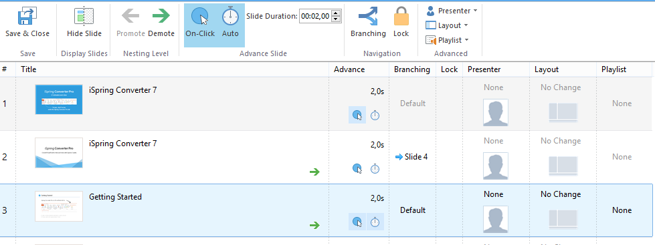
 | Изменение настройки перехода к слудующему слайду при
 | Щелчке мыши
Нажимаем на иконку с синим кружучком в котором находится курсор | У выделенного слайда иконка c синим кружком(в ленте и колонке Advance)выделяется синим квадратом если не было выделено ранее, и наоборот. | У выделенного слайда иконка c синим кружком(в ленте и колонке Advance)выделяется синим квадратом если не было выделено ранее, и наоборот. | Предполагается что слайд уже выбран
 | Автопереход
Нажимаем на иконку с часами | У выделенного слайда иконка часов(в ленте и колонке Advance)выделяется синим квадратом если не было выделено ранее, и наоборот. | У выделенного слайда иконка часов(в ленте и колонке Advance)выделяется синим квадратом если не было выделено ранее, и наоборот. | Предполагается что слайд уже выбран
 | Переходы(branching) по слайдам
 | Проверка на одном выделенном слайде
Нажимаем левую кнопку мыши в столбце Branching на надписи в центре ячейки таблицы у того слайда переход у которого хотим изменить | Появляется окошко с двумя выпадающими списками, в которых можно выбрать переход | Появляется окошко с двумя выпадающими списками, в которых можно выбрать переход |  | 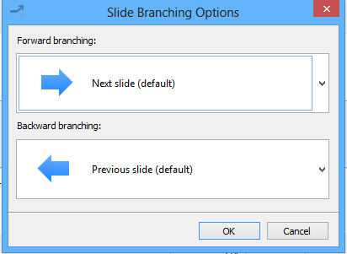
Нажимаем левую кнопку мыши на списке под надписью Forward branching | Появляется выпадающий список с возможными переходам | Появляется выпадающий список с возможными переходам
Выбираем м нажимаем левую кнопку мыши | Выбранный переход сохранён и отображается в списке | Выбранный переход сохранён и отображается в списке
Нажимаем левую кнопку мыши на списке под надписью Backward branching | Появляется выпадающий список с возможными переходам | Появляется выпадающий список с возможными переходам
Выбираем м нажимаем левую кнопку мыши | Выбранный переход сохранён и отображается в списке | Выбранный переход сохранён и отображается в списке
Нажимаем на кнопку OK | Окно закрывается и на месте старой надписи отображается выбранный ранее переход на следующий слайд | Окно закрывается и на месте старой надписи отображается выбранный ранее переход на следующий слайд
Перевыбираем переходы, выбираем другие и нажимаем на кнопку Cancel | Не был выбран новый переход, остался старый | Не был выбран новый переход, остался старый
При щелчке вне списка | Список закрывается | Список закрывается
 | Проверка на нескольких выделенном слайде
 | Работает также как и в случае с одним слайдом, переходы устанавливаются для всех выделенных слайдов | Работает также как и в случае с одним слайдом, переходы устанавливаются для всех выделенных слайдов |  | 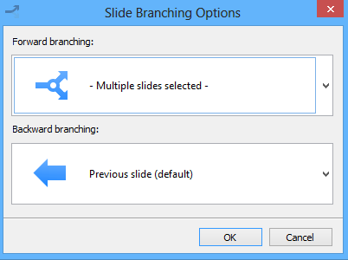
Если слайды имеют разные переходы то в выпадающих списках будет отображаться картика с надписью | В случае если слайды имеют разные переходы то отображается картинка с надписью Multiply slides selected | В случае если слайды имеют разные переходы то отображается картинка с надписью Multiply slides selected
 | Блокировка слайда(ов)
Нажимаем левую кнопку мыши в столбце Lock в центре ячейки таблицы у того слайда который хотим блокировать | В столбце Lock появляется изображение замка в синем квадрате и в ленте в разделе Navigation кнопка Lock выделяется синим квадартом | В столбце Lock появляется изображение замка в синем квадрате и в ленте в разделе Navigation кнопка Lock выделяется синим квадартом
Выделяем слайд нажитием левой кнопки мыши и в ленте в разделе Navigation нажимаем на кнопку Lock | В столбце Lock появляется изображение замка в синем квадрате и в ленте в разделе Navigation кнопка Lock выделяется синим квадартом | В столбце Lock появляется изображение замка в синем квадрате и в ленте в разделе Navigation кнопка Lock выделяется синим квадартом

 | Выбор докладчика для слайда(ов)
В столбце Presenter у соответсвтйющего слайда нажимаем на название докладчика(если нет то None) | Появляется выпадающий список с докладчиками | Появляется выпадающий список с докладчиками
Выбираем докладчика щелчком мыши | Имя выбранного докладчика и его изображение появляется вместо старой надписи и изображения соответсвенно | Имя выбранного докладчика и его изображение появляется вместо старой надписи и изображения соответсвенно
При щелчке вне списка | Список закрывается | Список закрывается
Выделить слайд и нажать на Presenter в ленте в разделе Advanced | Появляется выпадающий список с докладчиками | Появляется выпадающий список с докладчиками
 | Поведение списка из ленты такое же как и в столбце Presenter | Поведение списка из ленты такое же как и в столбце Presenter
 | Смена layout у слайда(ов)
В столбце Layout у соответсвующего слайда нажимаем на текст | Появляется выпадающий список с несколькими вариантами | Появляется выпадающий список с несколькими вариантами
Выбираем докладчика щелчком мыши | Выбранная настройка и соответствующая ей картинка появляется вместо старой надписи и картинки соответсвенно | Выбранная настройка и соответствующая ей картинка появляется вместо старой надписи и картинки соответсвенно
При щелчке вне списка | Список закрывается | Список закрывается
Выделить слайд и нажать на Layout в ленте в разделе Advanced | Появляется выпадающий список с несколькими вариантами | Появляется выпадающий список с несколькими вариантами
 | Поведение списка из ленты такое же как и в столбце Layout | Поведение списка из ленты такое же как и в столбце Layout
 | Смена playlist у слайда(ов)
В столбце Playlist у соответсвующего слайда нажимаем на текст | Появляется выпадающий список с playlist | Появляется выпадающий список с playlist
Выбираем playlist щелчком мыши | Выбранный playlist и появляется вместо старого | Выбранный playlist и появляется вместо старого
При щелчке вне списка | Список закрывается | Список закрывается
Выделить слайд и нажать на playlist в ленте в разделе Advanced | Появляется выпадающий список с playlist | Появляется выпадающий список с playlist
 | Поведение списка из ленты такое же как и в столбце Playlist | Поведение списка из ленты такое же как и в столбце Playlist
 | Скрытие слайда
Выбираем слайд и нажимаем левой кнопкой мыши на кнопку Hide slide в ленте в разделе Display slides | Картинка выбранного слайда становится светлее и над ним надпись hidden в сером скруглённом прямоугольнике | Картинка выбранного слайда становится светлее и над ним надпись hidden в сером скруглённом прямоугольнике
 | Если слайд уже скрыт то он становится видным, он не забелён и нет надписи | Если слайд уже скрыт то он становится видным, он не забелён и нет надписи
 | Настройка playlist
 | Создание нового
Нажимаем левой кнопкой мыши на кнопке New | Появляется окошко с заголовком Playlist name и текстовым полем, курсор установлен в начало поля | Появляется окошко с заголовком Playlist name и текстовым полем, курсор установлен в начало поля
Печатаем имя и нажимаем на кнопку
OK | Создан playlist с введенным именем и он является выбранным, он пуст | Создан playlist с введенным именем и он является выбранным, он пуст
Cancel | Возврат назад, список остался прежним | Возврат назад, список остался прежним
 | Удаление
Нажимаем левой кнопкой мыши на кнопке Delete | Появляется окошко с надписью Are you sure want to delete this playlist? | Появляется окошко с надписью Are you sure want to delete this playlist?
Нажимаем на кнопку
Да | playlist будет удалён | playlist будет удалён
Нет | Список остался прежним | Список остался прежним
 | Переименование
Нажимаем левой кнопкой мыши на кнопке Rename | Появляется окошко с заголовком Playlist rename и текстовым полем, курсор установлен в начало поля | Появляется окошко с заголовком Playlist rename и текстовым полем, курсор установлен в начало поля
Печатаем имя и нажимаем на кнопку
OK | playlist будет переименован | playlist будет переименован
Cancel | Возврат назад, playlist не изменится | Возврат назад, playlist не изменится
 | Добавление звуков
Нажимаем левой кнопкой мыши на кнопке с плюсом | Появляется диалоговое окно | Появляется диалоговое окно
Выбираем файл | Если файл wav, mp3, wma то файл добавится | Если файл wav, mp3, wma то файл добавится
 | Иначе выдаст ошибку, что такой файл не может быть открыт | Иначе выдаст ошибку, что такой файл не может быть открыт
 | Удаление звуков
Выбираем звук. Нажимаем на кнопку с крестиком | Звук будет удален | Звук будет удален
 | Перемещение звуков в списке
Выбираем звук. Нажимаем на кнопку со стрелкой
Вверх | Звук перуместится на одну позицию вверх если уже не вверху | Звук перуместится на одну позицию вверх если уже не вверху
Вниз | Звук перуместится на одну позицию вниз если уже не внизу | Звук перуместится на одну позицию вниз если уже не внизу
 | Проигрывание звука
Выбираем звук. Нажимаем на кнопку с черной направленной вправо стрелкой | Выбранный звук проигрывается | Выбранный звук проигрывается
 | Настройка громкости заднего фона
Выбираем поле с именем Background audio volume | Курсор устанавлтивается в это поле | Курсор устанавлтивается в это поле
Меняем значение вводя цифры или нажимая на стрелки | Отображается введенное значение, оно не может быть больше 100 и меньше 1 | Отображается введенное значение, оно не может быть больше 100 и меньше 0
 | Повторение звуков
Нажимаем на флажок с надписью Loop playlist | Ставится галочка если её небыло, или убирается галочка если была | Ставится галочка если её небыло, или убирается галочка если была
 | Выбор playlist
Нажимаем на выпадающий список с надписью Playlist | Выпадает список с playlist | Выпадает список с playlist
Выбираем playlist | Список закрывается, в качестве текущего стоит тот кого выбрали | Список закрывается, в качестве текущего стоит тот кого выбрали
При щелчке вне списка | Список закрывается | Список закрывается

 | Группировка слайдов
Нажимаем на стрелку вправо у слайда | Выделенный слайд сдвигается вправо и соединяются линиями со слайдом "родителем"(тот что выше) | Выделенный слайд сдвигается вправо и соединяются линиями со слайдом "родителем"(тот что выше) | Тестировалось на презентации без группировки слайдов
Нажимаем на стрелку влево у слайда | Слайд возвращается в исходное положение | Слайд возвращается в исходное положение

